PD data
 |  |  |  |  | Trasplante | Ciencia (S) | Confianza | Favorable | Desfavorable

Participante | Response ID | Fecha | Duration | Duration | 1 | 2 | 3 | 4 | 5 | 6 | 7 | 8 | 9 | 10 | 11 | 12 | 13 | 14 | 15 | 16 | 17 | 18 | 19 | 20 | 21 | 22 | 23 | 24 | 25 | 26 | 27 | 28 | 29 | 30 | 31 | 32 | 33 | POD | POD | POD | POD | PDS | PDS | PDS | PDS | T | T | T | T
 |  | aammdd | sec. | min |  |  |  |  |  |  |  |  |  |  |  |  |  |  |  |  |  |  |  |  |  |  |  |  |  |  |  |  |  |  |  |  |  | F | U | NA | W | F | U | NA | W | F | U | NA | W
1 | 53123289 | 210902 | 388 | 6.47 | 3 | 1 | 1 | 3 | 1 | 1 | 3 | 1 | 1 | 3 | 1 | 1 | 3 | 1 | 2 | 3 | 3 | 1 | 3 | 3 | 1 | 4 | 3 | 1 | 4 | 3 | 1 | 3 | 3 | 1 | 3 | 3 | 3 | 15 | 5 | 10 | 3 | 15 | 5 | 10 | 3 | 17 | 6 | 11 | 3
2 | 53125513 | 210902 | 767 | 12.78 | 4 | 0 | 1 | 4 | 0 | 0 | 4 | 0 | 0 | 4 | 1 | 3 | 4 | 0 | 0 | 4 | 4 | 0 | 4 | 4 | 0 | 4 | 4 | 4 | 4 | 4 | 0 | 4 | 4 | 0 | 4 | 4 | 4 | 20 | 1 | 19 | 4 | 20 | 4 | 16 | 4 | 20 | 4 | 16 | 4
3 | 53314274 | 210902 | 499 | 8.32 | 4 | 0 | 1 | 4 | 0 | 0 | 4 | 0 | 0 | 3 | 0 | 0 | 4 | 0 | 0 | 4 | 4 | 0 | 4 | 4 | 0 | 4 | 4 | 0 | 4 | 4 | 0 | 4 | 4 | 0 | 4 | 4 | 2 | 19 | 0 | 19 | 4 | 20 | 0 | 20 | 4 | 20 | 1 | 19 | 2
4 | 53322181 | 210902 | 779 | 12.98 | 4 | 0 | 0 | 4 | 0 | 1 | 4 | 0 | 1 | 4 | 0 | 0 | 4 | 0 | 1 | 4 | 4 | 0 | 4 | 4 | 0 | 4 | 4 | 0 | 4 | 4 | 0 | 4 | 3 | 1 | 3 | 4 | 3 | 20 | 0 | 20 | 4 | 19 | 1 | 18 | 4 | 19 | 3 | 16 | 3
5 | 53443191 | 210902 | 414 | 6.90 | 3 | 2 | 3 | 4 | 0 | 1 | 4 | 1 | 2 | 4 | 2 | 4 | 4 | 0 | 1 | 4 | 4 | 1 | 3 | 3 | 2 | 4 | 4 | 0 | 4 | 4 | 1 | 3 | 4 | 0 | 3 | 4 | 2 | 19 | 5 | 14 | 4 | 19 | 4 | 15 | 4 | 17 | 11 | 6 | 2
6 | 53450065 | 210902 | 594 | 9.90 | 4 | 0 | 3 | 4 | 2 | 2 | 4 | 3 | 3 | 4 | 3 | 4 | 4 | 0 | 1 | 3 | 4 | 2 | 2 | 4 | 3 | 4 | 4 | 0 | 4 | 4 | 2 | 4 | 2 | 0 | 4 | 2 | 0 | 20 | 8 | 12 | 3 | 18 | 7 | 11 | 2 | 18 | 13 | 5 | 0
7 | 53451663 | 210902 | 429 | 7.15 | 4 | 0 | 0 | 4 | 0 | 0 | 4 | 0 | 0 | 4 | 0 | 0 | 4 | 0 | 0 | 4 | 4 | 0 | 4 | 4 | 0 | 4 | 4 | 0 | 4 | 4 | 0 | 4 | 4 | 0 | 2 | 4 | 4 | 20 | 0 | 20 | 4 | 20 | 0 | 20 | 4 | 18 | 0 | 18 | 4
8 | 55054896 | 210920 | 450 | 7.50 | 4 | 1 | 2 | 4 | 0 | 2 | 4 | 1 | 2 | 4 | 1 | 2 | 4 | 0 | 2 | 4 | 4 | 0 | 2 | 3 | 1 | 4 | 3 | 1 | 4 | 3 | 1 | 3 | 3 | 2 | 2 | 4 | 3 | 20 | 3 | 17 | 4 | 16 | 5 | 11 | 4 | 15 | 10 | 5 | 3
9 | 55055301 | 210920 | 269 | 4.48 | 2 | 1 | 3 | 3 | 1 | 1 | 4 | 1 | 3 | 4 | 3 | 3 | 4 | 1 | 2 | 3 | 3 | 1 | 1 | 2 | 1 | 3 | 3 | 1 | 3 | 3 | 1 | 2 | 3 | 3 | 3 | 3 | 3 | 17 | 7 | 10 | 3 | 14 | 7 | 7 | 3 | 12 | 12 | 0 | 3
10 | 55055593 | 210920 | 1024 | 17.07 | 4 | 0 | 0 | 4 | 0 | 0 | 4 | 0 | 0 | 4 | 1 | 0 | 4 | 0 | 1 | 4 | 3 | 1 | 3 | 4 | 2 | 4 | 1 | 3 | 3 | 1 | 1 | 4 | 2 | 3 | 3 | 4 | 3 | 20 | 1 | 19 | 4 | 11 | 10 | 1 | 4 | 17 | 1 | 16 | 3
11 | 55055694 | 210920 | 356 | 5.93 | 4 | 0 | 0 | 4 | 0 | 0 | 4 | 0 | 1 | 4 | 1 | 1 | 4 | 0 | 0 | 4 | 4 | 0 | 4 | 4 | 0 | 4 | 4 | 0 | 4 | 4 | 0 | 4 | 4 | 1 | 2 | 4 | 3 | 20 | 1 | 19 | 4 | 20 | 1 | 19 | 4 | 18 | 2 | 16 | 3
12 | 55058288 | 210920 | 296 | 4.93 | 4 | 1 | 0 | 4 | 1 | 2 | 4 | 1 | 2 | 3 | 1 | 1 | 4 | 0 | 2 | 4 | 3 | 1 | 3 | 4 | 0 | 4 | 3 | 1 | 4 | 3 | 1 | 3 | 2 | 1 | 2 | 3 | 2 | 19 | 4 | 15 | 4 | 15 | 4 | 11 | 3 | 16 | 7 | 9 | 2
13 | 55058351 | 210920 | 693 | 11.55 | 4 | 1 | 0 | 4 | 0 | 2 | 3 | 1 | 2 | 3 | 2 | 3 | 4 | 1 | 2 | 3 | 2 | 2 | 3 | 3 | 1 | 3 | 3 | 1 | 2 | 3 | 1 | 3 | 2 | 1 | 3 | 3 | 4 | 18 | 5 | 13 | 3 | 13 | 6 | 7 | 3 | 14 | 9 | 5 | 4
14 | 55058503 | 210920 | 256 | 4.27 | 4 | 1 | 3 | 4 | 3 | 1 | 4 | 1 | 2 | 3 | 1 | 1 | 4 | 0 | 0 | 4 | 4 | 0 | 4 | 4 | 1 | 4 | 4 | 0 | 4 | 4 | 4 | 3 | 4 | 1 | 3 | 4 | 4 | 19 | 6 | 13 | 4 | 20 | 6 | 14 | 4 | 18 | 7 | 11 | 4
15 | 55058593 | 210920 | 321 | 5.35 | 4 | 0 | 0 | 4 | 0 | 2 | 4 | 0 | 2 | 4 | 0 | 0 | 4 | 0 | 0 | 4 | 4 | 0 | 4 | 4 | 0 | 4 | 4 | 0 | 4 | 4 | 0 | 3 | 4 | 0 | 2 | 4 | 2 | 20 | 0 | 20 | 4 | 20 | 0 | 20 | 4 | 17 | 4 | 13 | 2
16 | 55061456 | 210920 | 892 | 14.87 | 2 | 0 | 4 | 3 | 1 | 3 | 4 | 0 | 2 | 4 | 1 | 4 | 4 | 0 | 4 | 4 | 4 | 3 | 1 | 2 | 3 | 4 | 4 | 1 | 3 | 2 | 0 | 1 | 1 | 3 | 3 | 4 | 3 | 17 | 2 | 15 | 4 | 13 | 10 | 3 | 4 | 12 | 17 | -5 | 3
17 | 55061950 | 210920 | 412 | 6.87 | 4 | 0 | 3 | 4 | 0 | 0 | 4 | 0 | 0 | 4 | 1 | 1 | 4 | 0 | 0 | 4 | 4 | 0 | 4 | 4 | 0 | 4 | 4 | 0 | 4 | 4 | 0 | 4 | 4 | 0 | 3 | 4 | 1 | 20 | 1 | 19 | 4 | 20 | 0 | 20 | 4 | 19 | 4 | 15 | 1
18 | 55062516 | 210920 | 341 | 5.68 | 4 | 2 | 1 | 4 | 1 | 0 | 4 | 0 | 0 | 4 | 1 | 0 | 4 | 0 | 0 | 4 | 4 | 0 | 3 | 4 | 0 | 4 | 4 | 0 | 4 | 4 | 0 | 2 | 4 | 1 | 2 | 4 | 2 | 20 | 4 | 16 | 4 | 20 | 1 | 19 | 4 | 15 | 1 | 14 | 2
19 | 55062754 | 210920 | 319 | 5.32 | 4 | 0 | 1 | 4 | 0 | 0 | 4 | 0 | 0 | 4 | 2 | 1 | 4 | 0 | 0 | 4 | 2 | 1 | 4 | 3 | 1 | 4 | 4 | 0 | 4 | 4 | 0 | 4 | 3 | 0 | 4 | 4 | 3 | 20 | 2 | 18 | 4 | 16 | 2 | 14 | 4 | 20 | 2 | 18 | 3
20 | 55063711 | 210920 | 366 | 6.10 | 4 | 0 | 0 | 4 | 0 | 0 | 4 | 0 | 0 | 4 | 0 | 0 | 4 | 0 | 0 | 4 | 4 | 0 | 4 | 3 | 3 | 4 | 4 | 1 | 4 | 4 | 0 | 4 | 4 | 0 | 0 | 4 | 1 | 20 | 0 | 20 | 4 | 19 | 4 | 15 | 4 | 16 | 0 | 16 | 1
22 | 55065325 | 210920 | 378 | 6.30 | 4 | 0 | 2 | 4 | 2 | 4 | 4 | 0 | 2 | 4 | 2 | 2 | 4 | 0 | 2 | 4 | 4 | 1 | 3 | 2 | 2 | 4 | 4 | 0 | 4 | 4 | 0 | 4 | 2 | 1 | 3 | 4 | 4 | 20 | 4 | 16 | 4 | 16 | 4 | 12 | 4 | 18 | 12 | 6 | 4
23 | 55065910 | 210920 | 542 | 9.03 | 4 | 0 | 0 | 4 | 1 | 0 | 4 | 1 | 0 | 4 | 0 | 2 | 4 | 0 | 0 | 4 | 4 | 0 | 4 | 4 | 0 | 4 | 3 | 0 | 4 | 4 | 0 | 2 | 4 | 2 | 3 | 4 | 4 | 20 | 2 | 18 | 4 | 19 | 2 | 17 | 4 | 17 | 2 | 15 | 4
24 | 55066168 | 210920 | 351 | 5.85 | 4 | 0 | 4 | 4 | 0 | 3 | 4 | 1 | 2 | 3 | 2 | 3 | 4 | 0 | 2 | 4 | 4 | 0 | 4 | 4 | 1 | 4 | 4 | 0 | 4 | 4 | 0 | 4 | 4 | 4 | 4 | 4 | 4 | 19 | 3 | 16 | 4 | 20 | 5 | 15 | 4 | 20 | 14 | 6 | 4
25 | 55066462 | 210920 | 364 | 6.07 | 4 | 0 | 2 | 4 | 0 | 0 | 4 | 0 | 0 | 4 | 0 | 0 | 4 | 0 | 0 | 4 | 4 | 0 | 4 | 4 | 0 | 4 | 4 | 0 | 4 | 4 | 0 | 4 | 4 | 0 | 2 | 4 | 4 | 20 | 0 | 20 | 4 | 20 | 0 | 20 | 4 | 18 | 2 | 16 | 4
27 | 55066892 | 210920 | 415 | 6.92 | 4 | 0 | 0 | 4 | 0 | 0 | 4 | 0 | 0 | 4 | 1 | 0 | 4 | 0 | 0 | 4 | 3 | 0 | 4 | 4 | 0 | 4 | 4 | 0 | 4 | 4 | 0 | 3 | 4 | 2 | 3 | 4 | 3 | 20 | 1 | 19 | 4 | 19 | 2 | 17 | 4 | 18 | 0 | 18 | 3
29 | 55067687 | 210920 | 786 | 13.10 | 3 | 2 | 1 | 3 | 1 | 1 | 3 | 0 | 1 | 4 | 2 | 1 | 3 | 1 | 1 | 3 | 3 | 1 | 3 | 3 | 1 | 4 | 3 | 1 | 3 | 3 | 0 | 3 | 2 | 1 | 2 | 3 | 3 | 16 | 6 | 10 | 3 | 14 | 4 | 10 | 3 | 15 | 5 | 10 | 3
30 | 55068436 | 210920 | 567 | 9.45 | 4 | 0 | 3 | 4 | 1 | 3 | 3 | 1 | 2 | 3 | 1 | 2 | 3 | 1 | 2 | 3 | 3 | 1 | 2 | 3 | 2 | 3 | 3 | 1 | 2 | 3 | 1 | 3 | 3 | 2 | 2 | 3 | 3 | 17 | 4 | 13 | 3 | 15 | 7 | 8 | 3 | 12 | 12 | 0 | 3
31 | 55068664 | 210920 | 511 | 8.52 | 3 | 2 | 1 | 4 | 1 | 1 | 4 | 1 | 2 | 3 | 1 | 1 | 3 | 1 | 2 | 4 | 3 | 1 | 3 | 3 | 3 | 3 | 4 | 1 | 3 | 3 | 0 | 3 | 3 | 1 | 3 | 3 | 1 | 17 | 6 | 11 | 4 | 16 | 6 | 10 | 3 | 15 | 7 | 8 | 1
33 | 55070022 | 210920 | 463 | 7.72 | 4 | 0 | 4 | 4 | 0 | 1 | 4 | 0 | 4 | 3 | 1 | 3 | 4 | 1 | 1 | 4 | 3 | 1 | 2 | 1 | 1 | 3 | 3 | 1 | 2 | 1 | 2 | 3 | 3 | 2 | 2 | 3 | 3 | 19 | 2 | 17 | 4 | 11 | 7 | 4 | 3 | 12 | 13 | -1 | 3
34 | 55071302 | 210920 | 470 | 7.83 | 4 | 0 | 0 | 4 | 1 | 2 | 4 | 0 | 2 | 3 | 0 | 0 | 4 | 0 | 2 | 4 | 0 | 3 | 2 | 3 | 0 | 4 | 3 | 1 | 3 | 3 | 0 | 2 | 3 | 1 | 1 | 4 | 1 | 19 | 1 | 18 | 4 | 12 | 5 | 7 | 4 | 12 | 6 | 6 | 1
35 | 55072161 | 210920 | 366 | 6.10 | 4 | 0 | 0 | 4 | 0 | 2 | 4 | 0 | 0 | 4 | 0 | 0 | 4 | 0 | 0 | 4 | 4 | 0 | 2 | 4 | 0 | 4 | 4 | 0 | 4 | 4 | 0 | 4 | 4 | 0 | 3 | 4 | 4 | 20 | 0 | 20 | 4 | 20 | 0 | 20 | 4 | 17 | 2 | 15 | 4
37 | 55073539 | 210920 | 617 | 10.28 | 3 | 0 | 1 | 4 | 1 | 1 | 4 | 1 | 1 | 4 | 0 | 1 | 4 | 0 | 1 | 4 | 4 | 0 | 3 | 4 | 1 | 4 | 4 | 0 | 3 | 4 | 0 | 4 | 3 | 1 | 3 | 4 | 3 | 19 | 2 | 17 | 4 | 19 | 2 | 17 | 4 | 17 | 5 | 12 | 3
38 | 55073806 | 210920 | 487 | 8.12 | 4 | 0 | 3 | 4 | 0 | 3 | 4 | 0 | 2 | 4 | 0 | 0 | 4 | 0 | 1 | 4 | 4 | 0 | 2 | 4 | 0 | 4 | 4 | 0 | 3 | 3 | 0 | 4 | 3 | 0 | 3 | 4 | 4 | 20 | 0 | 20 | 4 | 18 | 0 | 18 | 4 | 16 | 9 | 7 | 4
39 | 55074849 | 210920 | 410 | 6.83 | 4 | 0 | 2 | 4 | 1 | 2 | 2 | 0 | 2 | 3 | 3 | 0 | 4 | 0 | 2 | 4 | 1 | 1 | 2 | 2 | 1 | 4 | 2 | 0 | 3 | 2 | 0 | 3 | 2 | 2 | 2 | 0 | 2 | 17 | 4 | 13 | 4 | 9 | 4 | 5 | 0 | 14 | 8 | 6 | 2
40 | 55078769 | 210920 | 692 | 11.53 | 4 | 0 | 1 | 4 | 0 | 1 | 4 | 0 | 2 | 4 | 1 | 0 | 4 | 0 | 0 | 4 | 4 | 0 | 1 | 4 | 0 | 4 | 4 | 0 | 3 | 4 | 0 | 3 | 2 | 0 | 2 | 4 | 2 | 20 | 1 | 19 | 4 | 18 | 0 | 18 | 4 | 13 | 4 | 9 | 2
41 | 55080027 | 210920 | 649 | 10.82 | 4 | 0 | 4 | 4 | 0 | 2 | 4 | 0 | 2 | 4 | 0 | 2 | 4 | 0 | 0 | 4 | 4 | 0 | 4 | 4 | 2 | 4 | 4 | 0 | 3 | 4 | 0 | 4 | 4 | 0 | 4 | 4 | 3 | 20 | 0 | 20 | 4 | 20 | 2 | 18 | 4 | 19 | 10 | 9 | 3
42 | 55086388 | 210920 | 245 | 4.08 | 3 | 0 | 2 | 3 | 2 | 1 | 3 | 1 | 2 | 3 | 1 | 3 | 3 | 1 | 1 | 3 | 3 | 1 | 2 | 2 | 1 | 3 | 2 | 1 | 3 | 3 | 1 | 2 | 2 | 2 | 2 | 3 | 2 | 15 | 5 | 10 | 3 | 12 | 6 | 6 | 3 | 12 | 9 | 3 | 2
44 | 55086465 | 210920 | 627 | 10.45 | 4 | 0 | 2 | 4 | 2 | 0 | 4 | 0 | 0 | 4 | 0 | 0 | 4 | 0 | 0 | 4 | 4 | 0 | 4 | 4 | 0 | 4 | 4 | 0 | 4 | 4 | 0 | 4 | 4 | 2 | 4 | 4 | 4 | 20 | 2 | 18 | 4 | 20 | 2 | 18 | 4 | 20 | 2 | 18 | 4
45 | 55086576 | 210920 | 426 | 7.10 | 3 | 2 | 4 | 3 | 1 | 2 | 3 | 2 | 2 | 4 | 1 | 4 | 4 | 0 | 3 | 4 | 4 | 1 | 3 | 3 | 2 | 2 | 3 | 1 | 2 | 2 | 2 | 2 | 3 | 3 | 2 | 2 | 2 | 17 | 6 | 11 | 4 | 15 | 9 | 6 | 2 | 11 | 15 | -4 | 2
46 | 55087038 | 210920 | 445 | 7.42 | 4 | 0 | 2 | 4 | 1 | 0 | 4 | 0 | 2 | 4 | 0 | 2 | 4 | 0 | 0 | 4 | 4 | 0 | 4 | 4 | 0 | 4 | 4 | 0 | 4 | 4 | 0 | 4 | 4 | 2 | 4 | 4 | 4 | 20 | 1 | 19 | 4 | 20 | 2 | 18 | 4 | 20 | 6 | 14 | 4
47 | 55088055 | 210920 | 359 | 5.98 | 4 | 0 | 4 | 4 | 0 | 0 | 4 | 3 | 3 | 4 | 1 | 4 | 4 | 1 | 3 | 4 | 0 | 4 | 1 | 3 | 2 | 4 | 3 | 2 | 3 | 1 | 4 | 3 | 0 | 1 | 2 | 1 | 1 | 20 | 5 | 15 | 4 | 7 | 13 | -6 | 1 | 13 | 14 | -1 | 1
48 | 55088870 | 210920 | 485 | 8.08 | 3 | 0 | 3 | 4 | 2 | 1 | 4 | 3 | 3 | 4 | 2 | 3 | 4 | 0 | 0 | 4 | 4 | 0 | 3 | 4 | 0 | 4 | 4 | 0 | 4 | 4 | 0 | 3 | 4 | 0 | 4 | 4 | 3 | 19 | 7 | 12 | 4 | 20 | 0 | 20 | 4 | 18 | 10 | 8 | 3
49 | 55089214 | 210920 | 378 | 6.30 | 4 | 0 | 3 | 4 | 0 | 1 | 4 | 0 | 2 | 4 | 3 | 1 | 4 | 0 | 1 | 4 | 2 | 2 | 4 | 3 | 1 | 3 | 4 | 1 | 4 | 2 | 2 | 2 | 2 | 2 | 4 | 4 | 4 | 20 | 3 | 17 | 4 | 13 | 8 | 5 | 4 | 17 | 8 | 9 | 4
50 | 55089305 | 210920 | 455 | 7.58 | 4 | 0 | 4 | 4 | 0 | 2 | 4 | 0 | 0 | 4 | 3 | 4 | 4 | 1 | 1 | 4 | 0 | 4 | 2 | 3 | 4 | 3 | 3 | 2 | 3 | 3 | 4 | 3 | 1 | 1 | 2 | 1 | 3 | 20 | 4 | 16 | 4 | 10 | 15 | -5 | 1 | 13 | 11 | 2 | 3
51 | 55090793 | 210920 | 842 | 14.03 | 4 | 0 | 2 | 4 | 1 | 0 | 4 | 1 | 1 | 4 | 4 | 1 | 4 | 0 | 1 | 4 | 4 | 0 | 3 | 4 | 2 | 4 | 4 | 1 | 3 | 4 | 0 | 4 | 3 | 1 | 2 | 2 | 2 | 20 | 6 | 14 | 4 | 19 | 4 | 15 | 2 | 16 | 5 | 11 | 2
52 | 55094108 | 210920 | 423 | 7.05 | 4 | 2 | 3 | 3 | 1 | 1 | 3 | 1 | 3 | 3 | 1 | 2 | 3 | 1 | 1 | 3 | 3 | 1 | 3 | 3 | 1 | 4 | 3 | 1 | 3 | 3 | 1 | 3 | 3 | 2 | 2 | 3 | 2 | 16 | 6 | 10 | 3 | 15 | 6 | 9 | 3 | 15 | 10 | 5 | 2
54 | 55101208 | 210920 | 431 | 7.18 | 4 | 4 | 3 | 4 | 2 | 0 | 4 | 0 | 0 | 4 | 4 | 0 | 4 | 0 | 0 | 4 | 4 | 2 | 3 | 4 | 0 | 4 | 4 | 0 | 4 | 4 | 0 | 4 | 3 | 2 | 4 | 4 | 2 | 20 | 10 | 10 | 4 | 19 | 4 | 15 | 4 | 19 | 3 | 16 | 2
55 | 55101233 | 210920 | 573 | 9.55 | 4 | 0 | 0 | 4 | 0 | 0 | 4 | 0 | 0 | 4 | 0 | 0 | 4 | 0 | 0 | 4 | 4 | 0 | 4 | 4 | 0 | 4 | 4 | 0 | 4 | 4 | 0 | 4 | 4 | 0 | 4 | 0 | 4 | 20 | 0 | 20 | 4 | 20 | 0 | 20 | 0 | 20 | 0 | 20 | 4
56 | 55101244 | 210920 | 478 | 7.97 | 3 | 0 | 3 | 4 | 0 | 0 | 4 | 0 | 1 | 4 | 0 | 1 | 4 | 0 | 0 | 4 | 4 | 0 | 3 | 4 | 0 | 4 | 3 | 0 | 4 | 3 | 0 | 2 | 3 | 0 | 3 | 4 | 4 | 19 | 0 | 19 | 4 | 17 | 0 | 17 | 4 | 16 | 5 | 11 | 4
57 | 55101249 | 210920 | 375 | 6.25 | 4 | 0 | 3 | 3 | 1 | 2 | 3 | 0 | 1 | 3 | 1 | 1 | 4 | 0 | 0 | 4 | 4 | 1 | 3 | 4 | 0 | 4 | 4 | 0 | 4 | 4 | 1 | 4 | 4 | 4 | 2 | 4 | 1 | 17 | 2 | 15 | 4 | 20 | 6 | 14 | 4 | 17 | 7 | 10 | 1
58 | 55101254 | 210920 | 404 | 6.73 | 4 | 0 | 2 | 4 | 1 | 0 | 4 | 0 | 1 | 4 | 1 | 0 | 4 | 0 | 1 | 4 | 2 | 2 | 3 | 3 | 1 | 3 | 4 | 0 | 3 | 4 | 0 | 3 | 4 | 0 | 4 | 4 | 3 | 20 | 2 | 18 | 4 | 17 | 3 | 14 | 4 | 16 | 4 | 12 | 3
59 | 55101266 | 210920 | 482 | 8.03 | 3 | 2 | 3 | 3 | 3 | 2 | 2 | 2 | 2 | 4 | 2 | 3 | 3 | 1 | 1 | 4 | 2 | 1 | 3 | 3 | 3 | 3 | 3 | 3 | 2 | 3 | 1 | 2 | 3 | 3 | 2 | 3 | 2 | 15 | 10 | 5 | 4 | 14 | 11 | 3 | 3 | 12 | 11 | 1 | 2
60 | 55101300 | 210920 | 398 | 6.63 | 4 | 3 | 4 | 4 | 0 | 2 | 3 | 1 | 4 | 3 | 3 | 3 | 3 | 1 | 3 | 4 | 0 | 3 | 3 | 2 | 3 | 3 | 4 | 1 | 2 | 2 | 2 | 2 | 3 | 3 | 2 | 1 | 2 | 17 | 8 | 9 | 4 | 11 | 12 | -1 | 1 | 12 | 16 | -4 | 2
61 | 55101327 | 210920 | 593 | 9.88 | 4 | 0 | 3 | 4 | 2 | 0 | 4 | 0 | 2 | 4 | 0 | 0 | 4 | 0 | 0 | 4 | 4 | 0 | 3 | 4 | 0 | 4 | 4 | 0 | 4 | 4 | 0 | 4 | 4 | 1 | 0 | 4 | 2 | 20 | 2 | 18 | 4 | 20 | 1 | 19 | 4 | 15 | 5 | 10 | 2
62 | 55101348 | 210920 | 413 | 6.88 | 4 | 0 | 2 | 4 | 0 | 1 | 4 | 0 | 0 | 3 | 1 | 3 | 4 | 0 | 1 | 4 | 2 | 0 | 2 | 3 | 2 | 4 | 3 | 1 | 3 | 2 | 0 | 2 | 3 | 3 | 2 | 4 | 1 | 19 | 1 | 18 | 4 | 13 | 6 | 7 | 4 | 13 | 7 | 6 | 1
65 | 55101618 | 210920 | 630 | 10.50 | 3 | 1 | 0 | 4 | 1 | 1 | 3 | 1 | 2 | 4 | 1 | 1 | 3 | 0 | 1 | 4 | 4 | 2 | 2 | 3 | 2 | 4 | 3 | 1 | 3 | 2 | 2 | 3 | 2 | 1 | 3 | 4 | 1 | 17 | 4 | 13 | 4 | 14 | 8 | 6 | 4 | 15 | 5 | 10 | 1
66 | 55104130 | 210920 | 443 | 7.38 | 4 | 0 | 4 | 4 | 0 | 0 | 4 | 0 | 4 | 4 | 0 | 0 | 4 | 0 | 0 | 4 | 4 | 0 | 4 | 4 | 0 | 4 | 4 | 0 | 4 | 4 | 0 | 4 | 4 | 0 | 3 | 4 | 0 | 20 | 0 | 20 | 4 | 20 | 0 | 20 | 4 | 19 | 8 | 11 | 0
67 | 55106918 | 210920 | 376 | 6.27 | 4 | 0 | 1 | 4 | 0 | 0 | 4 | 0 | 0 | 4 | 2 | 2 | 4 | 0 | 0 | 4 | 4 | 0 | 4 | 4 | 0 | 4 | 4 | 1 | 4 | 4 | 0 | 4 | 4 | 2 | 3 | 4 | 4 | 20 | 2 | 18 | 4 | 20 | 3 | 17 | 4 | 19 | 3 | 16 | 4
68 | 55110206 | 210920 | 870 | 14.50 | 4 | 0 | 0 | 4 | 4 | 0 | 4 | 0 | 0 | 4 | 2 | 0 | 4 | 0 | 0 | 4 | 4 | 0 | 4 | 4 | 0 | 4 | 4 | 0 | 4 | 4 | 0 | 1 | 4 | 0 | 2 | 4 | 2 | 20 | 6 | 14 | 4 | 20 | 0 | 20 | 4 | 15 | 0 | 15 | 2
69 | 55111152 | 210920 | 379 | 6.32 | 2 | 0 | 0 | 0 | 4 | 4 | 0 | 4 | 1 | 2 | 3 | 1 | 4 | 0 | 1 | 2 | 0 | 4 | 4 | 2 | 4 | 4 | 3 | 0 | 3 | 0 | 2 | 4 | 0 | 1 | 4 | 0 | 4 | 8 | 11 | -3 | 2 | 5 | 11 | -6 | 0 | 19 | 7 | 12 | 4
71 | 55133569 | 210921 | 2273 | 37.88 | 4 | 0 | 0 | 4 | 0 | 0 | 4 | 0 | 3 | 4 | 2 | 1 | 4 | 0 | 1 | 4 | 4 | 0 | 4 | 4 | 1 | 4 | 4 | 0 | 4 | 4 | 0 | 4 | 4 | 0 | 3 | 3 | 1 | 20 | 2 | 18 | 4 | 20 | 1 | 19 | 3 | 19 | 5 | 14 | 1
72 | 55142939 | 210921 | 366 | 6.10 | 3 | 1 | 3 | 3 | 1 | 2 | 3 | 2 | 2 | 3 | 2 | 3 | 4 | 1 | 2 | 3 | 4 | 2 | 3 | 3 | 2 | 4 | 3 | 1 | 3 | 3 | 2 | 3 | 2 | 1 | 3 | 2 | 3 | 16 | 7 | 9 | 3 | 15 | 8 | 7 | 2 | 16 | 12 | 4 | 3
74 | 55143499 | 210921 | 626 | 10.43 | 4 | 0 | 0 | 4 | 2 | 0 | 4 | 2 | 2 | 3 | 2 | 0 | 4 | 0 | 0 | 4 | 4 | 0 | 2 | 3 | 1 | 4 | 4 | 0 | 3 | 3 | 0 | 3 | 3 | 2 | 3 | 3 | 3 | 19 | 6 | 13 | 4 | 17 | 3 | 14 | 3 | 15 | 2 | 13 | 3
76 | 55146337 | 210921 | 344 | 5.73 | 4 | 0 | 0 | 4 | 0 | 0 | 0 | 0 | 3 | 4 | 0 | 4 | 4 | 0 | 2 | 4 | 4 | 0 | 1 | 4 | 0 | 4 | 4 | 0 | 4 | 4 | 0 | 4 | 4 | 0 | 4 | 4 | 4 | 16 | 0 | 16 | 4 | 20 | 0 | 20 | 4 | 17 | 9 | 8 | 4
77 | 55148355 | 210921 | 2129 | 35.48 | 3 | 0 | 4 | 4 | 1 | 3 | 3 | 0 | 4 | 3 | 1 | 2 | 3 | 0 | 3 | 3 | 3 | 0 | 2 | 3 | 3 | 0 | 1 | 0 | 1 | 0 | 0 | 3 | 1 | 1 | 0 | 2 | 1 | 16 | 2 | 14 | 3 | 8 | 4 | 4 | 2 | 6 | 16 | -10 | 1
78 | 55148939 | 210921 | 5259 | 87.65 | 4 | 0 | 2 | 3 | 1 | 1 | 4 | 0 | 4 | 4 | 1 | 0 | 4 | 0 | 1 | 4 | 3 | 1 | 2 | 3 | 1 | 4 | 3 | 0 | 3 | 2 | 0 | 3 | 3 | 2 | 4 | 4 | 3 | 19 | 2 | 17 | 4 | 14 | 4 | 10 | 4 | 16 | 8 | 8 | 3
79 | 55149709 | 210921 | 516 | 8.60 | 4 | 4 | 0 | 4 | 0 | 0 | 4 | 0 | 2 | 4 | 3 | 0 | 4 | 0 | 1 | 4 | 4 | 0 | 2 | 4 | 1 | 4 | 4 | 0 | 2 | 4 | 0 | 3 | 3 | 0 | 3 | 4 | 4 | 20 | 7 | 13 | 4 | 19 | 1 | 18 | 4 | 14 | 3 | 11 | 4
80 | 55150540 | 210921 | 1870 | 31.17 | 4 | 0 | 0 | 4 | 0 | 0 | 4 | 0 | 2 | 4 | 1 | 0 | 4 | 0 | 0 | 4 | 1 | 1 | 4 | 3 | 3 | 3 | 2 | 2 | 3 | 1 | 0 | 4 | 0 | 1 | 3 | 1 | 2 | 20 | 1 | 19 | 4 | 7 | 7 | 0 | 1 | 17 | 2 | 15 | 2
81 | 55151085 | 210921 | 632 | 10.53 | 4 | 0 | 3 | 4 | 1 | 2 | 4 | 0 | 1 | 3 | 3 | 4 | 4 | 0 | 2 | 4 | 4 | 0 | 3 | 3 | 3 | 4 | 2 | 2 | 4 | 3 | 1 | 2 | 1 | 4 | 4 | 1 | 3 | 19 | 4 | 15 | 4 | 13 | 10 | 3 | 1 | 17 | 12 | 5 | 3
82 | 55152192 | 210921 | 296 | 4.93 | 4 | 0 | 0 | 4 | 0 | 0 | 4 | 1 | 0 | 3 | 1 | 1 | 4 | 1 | 0 | 4 | 3 | 0 | 4 | 4 | 1 | 4 | 4 | 1 | 4 | 4 | 1 | 4 | 4 | 0 | 4 | 4 | 4 | 19 | 3 | 16 | 4 | 19 | 3 | 16 | 4 | 20 | 1 | 19 | 4
83 | 55152888 | 210921 | 425 | 7.08 | 4 | 0 | 1 | 4 | 0 | 1 | 4 | 0 | 1 | 4 | 0 | 1 | 4 | 0 | 1 | 4 | 4 | 0 | 3 | 4 | 0 | 4 | 4 | 0 | 4 | 4 | 0 | 3 | 2 | 0 | 3 | 4 | 3 | 20 | 0 | 20 | 4 | 18 | 0 | 18 | 4 | 17 | 5 | 12 | 3
84 | 55154578 | 210921 | 2640 | 44.00 | 4 | 0 | 0 | 4 | 0 | 0 | 4 | 0 | 0 | 4 | 0 | 0 | 4 | 0 | 0 | 4 | 4 | 0 | 2 | 4 | 0 | 4 | 4 | 0 | 4 | 4 | 0 | 3 | 4 | 0 | 3 | 4 | 4 | 20 | 0 | 20 | 4 | 20 | 0 | 20 | 4 | 16 | 0 | 16 | 4
85 | 55156274 | 210921 | 740 | 12.33 | 3 | 2 | 2 | 4 | 4 | 1 | 4 | 0 | 2 | 4 | 0 | 3 | 4 | 0 | 1 | 4 | 4 | 0 | 2 | 3 | 0 | 4 | 3 | 0 | 3 | 3 | 0 | 1 | 2 | 2 | 0 | 4 | 2 | 19 | 6 | 13 | 4 | 15 | 2 | 13 | 4 | 10 | 9 | 1 | 2
86 | 55157438 | 210921 | 612 | 10.20 | 4 | 0 | 0 | 4 | 0 | 0 | 4 | 0 | 2 | 0 | 2 | 0 | 4 | 0 | 0 | 4 | 4 | 0 | 4 | 4 | 0 | 4 | 4 | 0 | 4 | 4 | 0 | 4 | 4 | 1 | 4 | 4 | 4 | 16 | 2 | 14 | 4 | 20 | 1 | 19 | 4 | 20 | 2 | 18 | 4
88 | 55159708 | 210921 | 281 | 4.68 | 4 | 0 | 1 | 4 | 0 | 0 | 4 | 1 | 1 | 4 | 2 | 1 | 4 | 0 | 0 | 4 | 3 | 0 | 4 | 3 | 1 | 4 | 3 | 0 | 4 | 3 | 0 | 3 | 3 | 1 | 3 | 4 | 3 | 20 | 3 | 17 | 4 | 15 | 2 | 13 | 4 | 18 | 3 | 15 | 3
89 | 55159950 | 210921 | 4076 | 67.93 | 4 | 0 | 2 | 3 | 1 | 2 | 3 | 2 | 3 | 3 | 2 | 2 | 3 | 1 | 2 | 3 | 3 | 3 | 3 | 3 | 3 | 3 | 3 | 2 | 3 | 3 | 1 | 3 | 2 | 1 | 3 | 3 | 3 | 16 | 6 | 10 | 3 | 14 | 10 | 4 | 3 | 15 | 11 | 4 | 3
90 | 55161599 | 210921 | 3003 | 50.05 | 4 | 1 | 3 | 4 | 1 | 2 | 4 | 1 | 2 | 3 | 1 | 1 | 4 | 1 | 2 | 4 | 3 | 1 | 3 | 2 | 0 | 4 | 3 | 1 | 4 | 3 | 0 | 3 | 2 | 2 | 3 | 2 | 3 | 19 | 5 | 14 | 4 | 13 | 4 | 9 | 2 | 17 | 10 | 7 | 3
92 | 55162068 | 210921 | 313 | 5.22 | 3 | 0 | 1 | 4 | 0 | 0 | 4 | 0 | 1 | 4 | 1 | 0 | 4 | 0 | 0 | 4 | 4 | 0 | 4 | 3 | 0 | 4 | 4 | 0 | 3 | 3 | 0 | 4 | 3 | 0 | 4 | 4 | 4 | 19 | 1 | 18 | 4 | 17 | 0 | 17 | 4 | 19 | 2 | 17 | 4
93 | 55163652 | 210921 | 244 | 4.07 | 4 | 0 | 0 | 4 | 0 | 1 | 4 | 0 | 1 | 4 | 1 | 0 | 4 | 0 | 0 | 4 | 4 | 0 | 2 | 4 | 0 | 4 | 4 | 0 | 4 | 3 | 0 | 3 | 4 | 1 | 2 | 4 | 3 | 20 | 1 | 19 | 4 | 19 | 1 | 18 | 4 | 15 | 2 | 13 | 3
94 | 55164061 | 210921 | 3400 | 56.67 | 4 | 0 | 4 | 4 | 0 | 2 | 4 | 0 | 0 | 4 | 0 | 2 | 4 | 0 | 0 | 4 | 4 | 0 | 4 | 4 | 4 | 4 | 4 | 4 | 4 | 4 | 0 | 3 | 4 | 4 | 2 | 4 | 2 | 20 | 0 | 20 | 4 | 20 | 12 | 8 | 4 | 17 | 8 | 9 | 2
95 | 55165802 | 210921 | 577 | 9.62 | 4 | 0 | 0 | 4 | 0 | 0 | 4 | 0 | 0 | 4 | 0 | 2 | 4 | 0 | 0 | 4 | 4 | 0 | 4 | 4 | 0 | 4 | 4 | 0 | 4 | 4 | 0 | 4 | 4 | 0 | 2 | 4 | 2 | 20 | 0 | 20 | 4 | 20 | 0 | 20 | 4 | 18 | 2 | 16 | 2
96 | 55166477 | 210921 | 321 | 5.35 | 4 | 2 | 3 | 4 | 0 | 1 | 4 | 0 | 2 | 4 | 2 | 0 | 4 | 0 | 0 | 4 | 4 | 0 | 4 | 4 | 0 | 4 | 4 | 0 | 4 | 4 | 0 | 4 | 4 | 0 | 4 | 4 | 4 | 20 | 4 | 16 | 4 | 20 | 0 | 20 | 4 | 20 | 6 | 14 | 4
97 | 55166604 | 210921 | 355 | 5.92 | 4 | 1 | 3 | 4 | 0 | 2 | 4 | 0 | 2 | 4 | 1 | 0 | 4 | 1 | 3 | 4 | 3 | 1 | 2 | 3 | 1 | 3 | 3 | 1 | 4 | 3 | 0 | 2 | 3 | 1 | 3 | 4 | 3 | 20 | 3 | 17 | 4 | 15 | 4 | 11 | 4 | 14 | 10 | 4 | 3
98 | 55167179 | 210921 | 386 | 6.43 | 4 | 2 | 0 | 4 | 2 | 0 | 4 | 1 | 0 | 4 | 1 | 0 | 4 | 0 | 0 | 4 | 4 | 0 | 4 | 4 | 1 | 4 | 4 | 0 | 3 | 4 | 4 | 3 | 4 | 1 | 2 | 4 | 3 | 20 | 6 | 14 | 4 | 20 | 6 | 14 | 4 | 16 | 0 | 16 | 3
99 | 55169904 | 210921 | 500 | 8.33 | 4 | 0 | 0 | 4 | 0 | 0 | 4 | 0 | 0 | 4 | 0 | 0 | 4 | 0 | 0 | 4 | 4 | 0 | 4 | 4 | 0 | 4 | 4 | 0 | 4 | 4 | 0 | 4 | 4 | 0 | 4 | 4 | 4 | 20 | 0 | 20 | 4 | 20 | 0 | 20 | 4 | 20 | 0 | 20 | 4
100 | 55170404 | 210921 | 550 | 9.17 | 3 | 0 | 1 | 4 | 1 | 0 | 4 | 1 | 3 | 4 | 1 | 0 | 4 | 0 | 0 | 4 | 4 | 0 | 3 | 3 | 0 | 4 | 4 | 0 | 4 | 4 | 0 | 3 | 4 | 1 | 1 | 4 | 0 | 19 | 3 | 16 | 4 | 19 | 1 | 18 | 4 | 15 | 4 | 11 | 0
101 | 55172058 | 210921 | 331 | 5.52 | 4 | 2 | 3 | 0 | 1 | 1 | 4 | 1 | 1 | 4 | 1 | 2 | 4 | 0 | 0 | 4 | 4 | 1 | 4 | 4 | 0 | 4 | 4 | 0 | 2 | 4 | 0 | 4 | 4 | 2 | 2 | 4 | 1 | 16 | 5 | 11 | 4 | 20 | 3 | 17 | 4 | 16 | 7 | 9 | 1
102 | 55174347 | 210921 | 383 | 6.38 | 4 | 2 | 1 | 4 | 1 | 1 | 4 | 0 | 1 | 3 | 1 | 2 | 0 | 1 | 1 | 4 | 3 | 1 | 3 | 3 | 2 | 3 | 3 | 1 | 3 | 2 | 1 | 3 | 2 | 2 | 3 | 3 | 3 | 15 | 5 | 10 | 4 | 13 | 7 | 6 | 3 | 15 | 6 | 9 | 3
104 | 55182683 | 210921 | 978 | 16.30 | 4 | 1 | 1 | 4 | 1 | 1 | 4 | 1 | 1 | 4 | 1 | 1 | 4 | 1 | 1 | 4 | 3 | 2 | 4 | 3 | 3 | 4 | 4 | 1 | 3 | 3 | 1 | 4 | 2 | 1 | 3 | 2 | 4 | 20 | 5 | 15 | 4 | 15 | 8 | 7 | 2 | 18 | 5 | 13 | 4
106 | 55201551 | 210922 | 755 | 12.58 | 4 | 0 | 4 | 4 | 0 | 2 | 4 | 0 | 0 | 4 | 4 | 0 | 4 | 0 | 0 | 4 | 4 | 0 | 4 | 4 | 0 | 4 | 4 | 4 | 4 | 4 | 2 | 2 | 2 | 1 | 2 | 4 | 2 | 20 | 4 | 16 | 4 | 18 | 7 | 11 | 4 | 16 | 6 | 10 | 2
107 | 55202663 | 210922 | 737 | 12.28 | 4 | 1 | 0 | 4 | 0 | 0 | 4 | 0 | 0 | 4 | 1 | 0 | 4 | 0 | 1 | 4 | 4 | 0 | 3 | 4 | 0 | 4 | 4 | 0 | 4 | 4 | 0 | 3 | 3 | 1 | 3 | 4 | 3 | 20 | 2 | 18 | 4 | 19 | 1 | 18 | 4 | 17 | 1 | 16 | 3
108 | 55206149 | 210922 | 449 | 7.48 | 4 | 0 | 3 | 4 | 0 | 3 | 4 | 0 | 2 | 4 | 0 | 0 | 4 | 0 | 2 | 4 | 4 | 0 | 2 | 4 | 0 | 4 | 0 | 0 | 4 | 4 | 0 | 4 | 4 | 0 | 3 | 4 | 2 | 20 | 0 | 20 | 4 | 16 | 0 | 16 | 4 | 17 | 10 | 7 | 2
109 | 55206788 | 210922 | 636 | 10.60 | 4 | 0 | 3 | 3 | 1 | 2 | 4 | 0 | 3 | 4 | 1 | 0 | 4 | 0 | 2 | 4 | 4 | 0 | 3 | 4 | 1 | 4 | 4 | 0 | 4 | 4 | 0 | 2 | 4 | 1 | 3 | 4 | 1 | 19 | 2 | 17 | 4 | 20 | 2 | 18 | 4 | 16 | 10 | 6 | 1
110 | 55206873 | 210922 | 1979 | 32.98 | 2 | 0 | 3 | 2 | 1 | 2 | 2 | 3 | 4 | 4 | 3 | 4 | 4 | 1 | 3 | 1 | 3 | 3 | 1 | 2 | 1 | 3 | 2 | 1 | 3 | 1 | 0 | 4 | 0 | 2 | 4 | 1 | 2 | 14 | 8 | 6 | 1 | 8 | 7 | 1 | 1 | 15 | 16 | -1 | 2
111 | 55210921 | 210922 | 393 | 6.55 | 3 | 2 | 4 | 3 | 2 | 2 | 3 | 2 | 1 | 2 | 3 | 3 | 3 | 3 | 3 | 1 | 4 | 3 | 3 | 1 | 3 | 3 | 2 | 2 | 1 | 1 | 3 | 2 | 2 | 2 | 2 | 1 | 3 | 14 | 12 | 2 | 1 | 10 | 13 | -3 | 1 | 11 | 13 | -2 | 3
112 | 55210924 | 210922 | 343 | 5.72 | 0 | 2 | 0 | 0 | 2 | 4 | 0 | 2 | 4 | 0 | 4 | 2 | 3 | 4 | 4 | 0 | 0 | 2 | 2 | 0 | 4 | 3 | 0 | 3 | 3 | 0 | 4 | 3 | 0 | 4 | 2 | 0 | 2 | 3 | 14 | -11 | 0 | 0 | 17 | -17 | 0 | 13 | 14 | -1 | 2
113 | 55210935 | 210922 | 483 | 8.05 | 3 | 2 | 4 | 4 | 2 | 3 | 4 | 2 | 4 | 4 | 1 | 3 | 4 | 1 | 3 | 3 | 4 | 3 | 3 | 3 | 3 | 4 | 2 | 0 | 2 | 3 | 1 | 3 | 2 | 2 | 3 | 2 | 3 | 19 | 8 | 11 | 3 | 14 | 9 | 5 | 2 | 15 | 17 | -2 | 3
114 | 55210944 | 210922 | 265 | 4.42 | 2 | 2 | 2 | 3 | 2 | 2 | 3 | 4 | 3 | 3 | 2 | 3 | 4 | 1 | 2 | 2 | 2 | 2 | 2 | 2 | 2 | 2 | 2 | 2 | 2 | 2 | 2 | 2 | 2 | 2 | 2 | 2 | 2 | 15 | 11 | 4 | 2 | 10 | 10 | 0 | 2 | 10 | 12 | -2 | 2
116 | 55210946 | 210922 | 377 | 6.28 | 2 | 1 | 4 | 4 | 1 | 2 | 4 | 2 | 2 | 2 | 4 | 4 | 4 | 2 | 2 | 3 | 1 | 3 | 2 | 2 | 3 | 4 | 4 | 2 | 2 | 2 | 2 | 2 | 0 | 1 | 3 | 2 | 4 | 16 | 10 | 6 | 3 | 9 | 11 | -2 | 2 | 13 | 14 | -1 | 4
...
 |  |  |  |  | Trasplante | Ciencia (S) | Confianza | Favorable | Desfavorable
173 | 55749427 | 210929 | 309 | 5.15 | 4 | 0 | 1 | 4 | 1 | 1 | 4 | 0 | 3 | 4 | 2 | 0 | 4 | 1 | 0 | 4 | 4 | 2 | 3 | 2 | 3 | 4 | 3 | 1 | 3 | 3 | 0 | 4 | 1 | 1 | 2 | 2 | 3 | 20 | 4 | 16 | 4 | 13 | 7 | 6 | 2 | 16 | 5 | 11 | 3

 |  |  | Mean | 11.81 | 3.52 | 0.56 | 1.80 | 3.73 | 0.76 | 1.14 | 3.70 | 0.67 | 1.65 | 3.54 | 1.34 | 1.45 | 3.83 | 0.42 | 1.05 | 3.64 | 3.18 | 0.97 | 3.02 | 3.22 | 1.30 | 3.77 | 3.36 | 0.73 | 3.32 | 3.10 | 0.74 | 3.19 | 2.66 | 1.33 | 2.78 | 3.06 | 2.71 | 18.31 | 3.74 | 14.57 | 3.64 | 15.51 | 5.07 | 10.44 | 3.06 | 16.08 | 7.08 | 9.00 | 2.71
 |  |  | SD | 13.65 | 0.85 | 0.88 | 1.45 | 0.68 | 0.93 | 1.10 | 0.73 | 0.98 | 1.24 | 0.78 | 1.17 | 1.42 | 0.47 | 0.83 | 1.11 | 0.81 | 1.16 | 1.20 | 0.92 | 0.88 | 1.25 | 0.55 | 0.86 | 0.96 | 0.77 | 1.06 | 1.11 | 0.80 | 1.24 | 1.09 | 0.91 | 1.20 | 1.05 | 2.51 | 3.28 | 5.20 | 0.81 | 4.33 | 4.15 | 7.91 | 1.20 | 2.65 | 4.74 | 6.44 | 1.05
 |  |  | Median | 7.78 | 4 | 0 | 2 | 4 | 1 | 1 | 4 | 0 | 2 | 4 | 1 | 1 | 4 | 0 | 1 | 4 | 4 | 1 | 3 | 3 | 1 | 4 | 4 | 0 | 3 | 3 | 0 | 3 | 3 | 1 | 3 | 4 | 3 | 19 | 3 | 16 | 4 | 16 | 4 | 12 | 4 | 16 | 7 | 9 | 3
 |  |  |  |  | 1 | 2 | 3 | 4 | 5 | 6 | 7 | 8 | 9 | 10 | 11 | 12 | 13 | 14 | 15 | 16 | 17 | 18 | 19 | 20 | 21 | 22 | 23 | 24 | 25 | 26 | 27 | 28 | 29 | 30 | 31 | 32 | 33 | POD | POD | POD | POD | PDS | PDS | PDS | PDS | Trust | Trust | Trust | Trust
 |  |  |  |  |  |  |  |  |  |  |  |  |  |  |  |  |  |  |  | W |  |  |  |  |  |  |  |  |  |  |  |  |  |  |  | W | P | F | U | NA | W | F | U | NA | W | F | U | NA | W
 |  |  |  |  |  |  |  |  |  |  |  |  |  |  |  |  |  |  |  |  |  |  |  |  |  |  |  |  |  |  |  |  |  |  |  |  |  |  |  |  |  |  |  |  |  |  |  |  | 0
 |  |  |  |  |  |  |  |  |  |  |  |  |  |  |  |  |  |  |  |  |  |  |  |  |  |  |  |  |  |  |  |  |  |  |  |  |  |  |  |  |  |  |  |  |  |  |  | 0 | 0

 |  |  |  |  |  |  |  |  |  |  |  |  |  |  |  |  |  |  |  |  |  |  |  |  |  |  |  |  |  |  |  |  |  |  |  |  |  |  |  |  |  |  |  |  |  |  |  |  |  |  |  |  |  |  |  |  |  |  | 231021 | (SPSS/tablas cruzadas: Interest-Q32)
 |  |  |  |  |  |  |  |  |  |  |  |  |  |  |  |  |  |  |  |  |  |  |  |  |  |  |  |  |  |  |  |  |  |  |  |  |  |  |  |  |  |  |  |  |  |  |  |  |  |  |  |  | 231021 | (SPSS/tablas cruzadas: Ocupación-Q32)
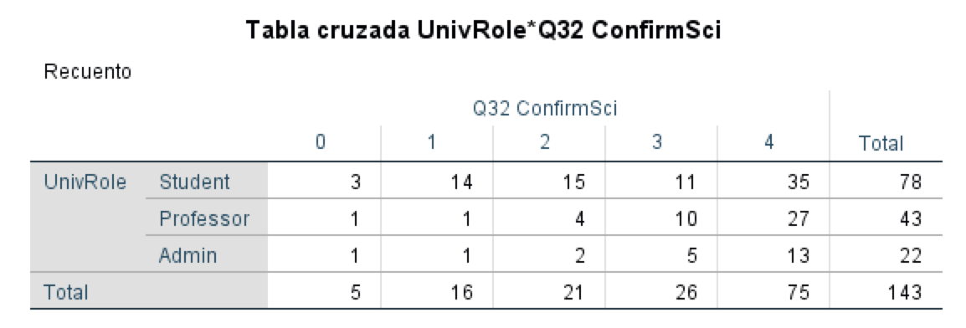
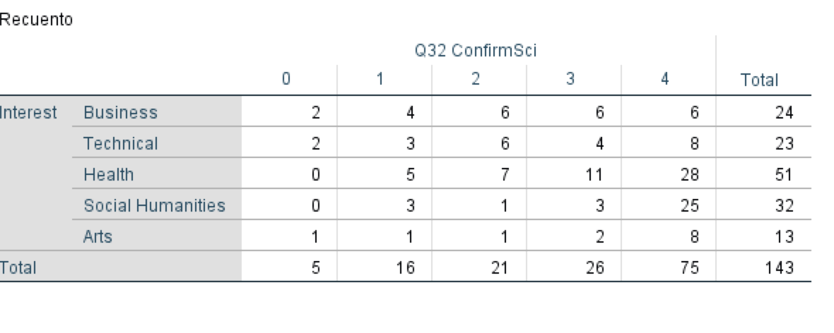

 |  |  |  |  |  |  |  |  |  |  |  |  |  |  |  |  |  |  |  |  |  |  |  |  |  |  |  |  |  |  |  |  |  |  |  |  |  |  |  |  |  |  |  |  |  |  |  |  |  |  |  |  | insuficientes casos en (totalmente)desacuerdo para admin/servicio/otro |  |  |  |  |  | Juntar: Q31: 0-1-2 = DPM-; DPM 3-4 = DPM+
 |  |  |  |  |  |  |  |  |  |  |  |  |  |  |  |  |  |  |  |  |  |  |  |  |  |  |  |  |  |  |  |  |  |  |  |  |  |  |  |  |  |  |  |  |  |  |  |  |  |  |  |  | Ocupación: se juntan: admin/servicio/otro: opcion 3
 |  |  |  |  |  |  |  |  |  |  |  |  |  |  |  |  |  |  |  |  |  |  |  |  |  |  |  |  |  |  |  |  |  |  |  |  |  |  |  |  |  |  |  |  |  |  |  |  |  |  |  |  | Q32: 2 clases Acuerdo / no (= neutral & 2 de no acuerdo) |  |  |  |  | En Vassarstat para no perder datos en SPSS

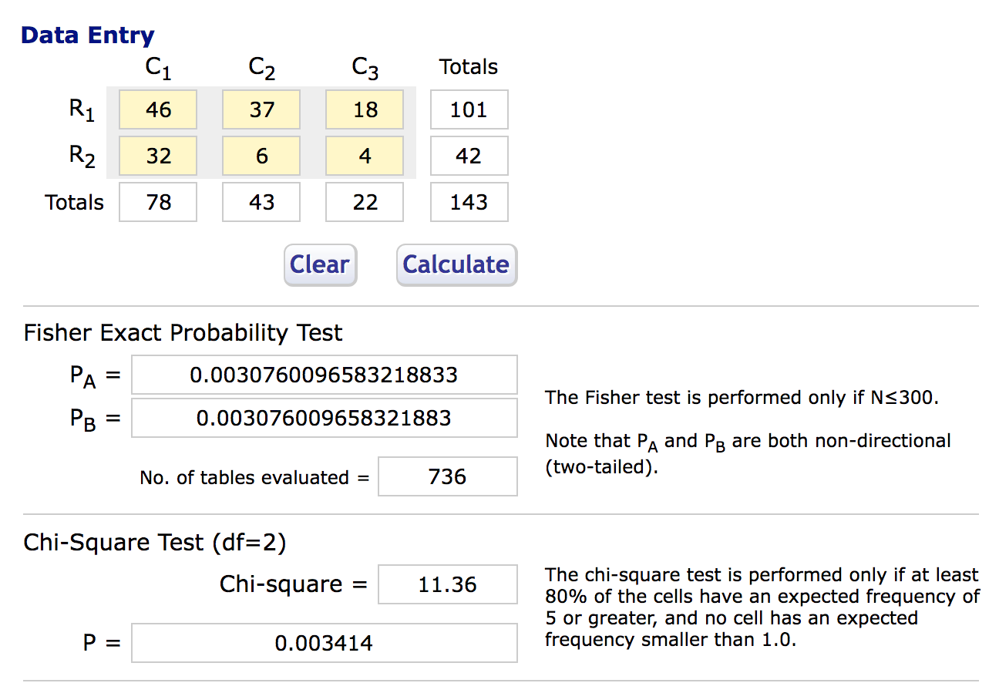
 |  |  |  |  |  |  |  |  |  |  |  |  |  |  |  |  |  |  |  |  |  |  |  |  |  |  |  |  |  |  |  |  |  |  |  |  |  |  |  |  |  |  |  |  |  |  |  |  |  |  |  |  | http://vassarstats.net/fisher2x3.html |  |  |  |  |  |  | Business | Tech | Health | Social | Arts | T
 |  |  |  |  |  |  |  |  |  |  |  |  |  |  |  |  |  |  |  |  |  |  |  |  |  |  |  |  |  |  |  |  |  |  |  |  |  |  |  |  |  |  |  |  |  |  |  |  |  |  |  |  |  |  |  |  |  |  | DPM+ | 12 | 12 | 39 | 28 | 10
 |  |  |  |  |  |  |  |  |  |  |  |  |  |  |  |  |  |  |  |  |  |  |  |  |  |  |  |  |  |  |  |  |  |  |  |  |  |  |  |  |  |  |  |  |  |  |  |  |  |  |  |  |  |  |  |  |  |  | DPM- | 12 | 11 | 12 | 4 | 3
 |  |  |  |  |  |  |  |  |  |  |  |  |  |  |  |  |  |  |  |  |  |  |  |  |  |  |  |  |  |  |  |  |  |  |  |  |  |  |  |  |  |  |  |  |  |  |  |  |  |  |  |  |  |  |  |  |  |  | T | 24 | 23 | 51 | 32 | 13

 |  |  |  |  |  |  |  |  |  |  |  |  |  |  |  |  |  |  |  |  |  |  |  |  |  |  |  |  |  |  |  |  |  |  |  |  |  |  |  |  |  |  |  |  |  |  |  |  |  |  |  |  |  |  |  |  |  |  |  | Business | Tech | Health | Social | Arts
 |  |  |  |  |  |  |  |  |  |  |  |  |  |  |  |  |  |  |  |  |  |  |  |  |  |  |  |  |  |  |  |  |  |  |  |  |  |  |  |  |  |  |  |  |  |  |  |  |  |  |  |  |  |  |  |  |  |  | DPM+ | 50 | 52.2 | 76.5 | 87.5 | 76.9
 |  |  |  |  |  |  |  |  |  |  |  |  |  |  |  |  |  |  |  |  |  |  |  |  |  |  |  |  |  |  |  |  |  |  |  |  |  |  |  |  |  |  |  |  |  |  |  |  |  |  |  |  |  |  |  |  |  |  | DPM- | 50 | 47.8 | 23.5 | 12.5 | 23.1
 |  |  |  |  |  |  |  |  |  |  |  |  |  |  |  |  |  |  |  |  |  |  |  |  |  |  |  |  |  |  |  |  |  |  |  |  |  |  |  |  |  |  |  |  |  |  |  |  |  |  |  |  |  |  |  |  |  |  | T | 100 | 100 | 100 | 100 | 100

 |  |  |  |  |  |  |  |  |  |  |  |  |  |  |  |  |  |  |  |  |  |  |  |  |  |  |  |  |  |  |  |  |  |  |  |  |  |  |  |  |  |  |  |  |  |  |  |  |  |  |  |  |  |  |  |  |  |  |  | C1 = Buss&Tech | C2= H&A | C3 = Social | no equal distrib. |  | X2(2)=14.15 (p = 0.000846)
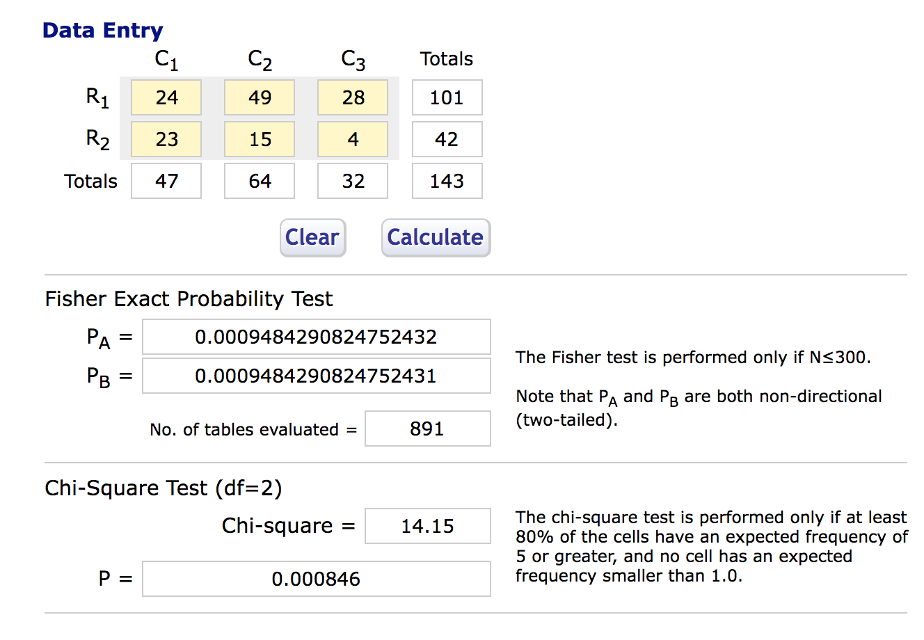

 |  |  |  |  |  |  |  |  |  |  |  |  |  |  |  |  |  |  |  |  |  |  |  |  |  |  |  |  |  |  |  |  |  |  |  |  |  |  |  |  |  |  |  |  |  |  |  |  |  |  |  |  | df = 2: X2(2) = 11.36 |  | P = Significantly different
 |  |  |  |  |  |  |  |  |  |  |  |  |  |  |  |  |  |  |  |  |  |  |  |  |  |  |  |  |  |  |  |  |  |  |  |  |  |  |  |  |  |  |  |  |  |  |  |  |  |  |  |  | R1 = DPM+ | C1 = Student, C2 = Profe, C3 = Servicio
 |  |  |  |  |  |  |  |  |  |  |  |  |  |  |  |  |  |  |  |  |  |  |  |  |  |  |  |  |  |  |  |  |  |  |  |  |  |  |  |  |  |  |  |  |  |  |  |  |  |  |  |  | R2 = DPM-
 |  |  |  |  |  |  |  |  |  |  |  |  |  |  |  |  |  |  |  |  |  |  |  |  |  |  |  |  |  |  |  |  |  |  |  |  |  |  |  |  |  |  |  |  |  |  |  |  |  |  |  |  | Students are less willing to donate

 |  |  |  |  |  |  |  |  |  |  |  |  |  |  |  |  |  |  |  |  |  |  |  |  |  |  |  |  |  |  |  |  |  |  |  |  |  |  |  |  |  |  |  |  |  |  |  |  |  |  |  |  |  | Student | Profe | Servicio | T
 |  |  |  |  |  |  |  |  |  |  |  |  |  |  |  |  |  |  |  |  |  |  |  |  |  |  |  |  |  |  |  |  |  |  |  |  |  |  |  |  |  |  |  |  |  |  |  |  |  |  |  |  | DPM+ | 47 | 37 | 18 | 101
 |  |  |  |  |  |  |  |  |  |  |  |  |  |  |  |  |  |  |  |  |  |  |  |  |  |  |  |  |  |  |  |  |  |  |  |  |  |  |  |  |  |  |  |  |  |  |  |  |  |  |  |  | DPM- | 32 | 6 | 4 | 42
 |  |  |  |  |  |  |  |  |  |  |  |  |  |  |  |  |  |  |  |  |  |  |  |  |  |  |  |  |  |  |  |  |  |  |  |  |  |  |  |  |  |  |  |  |  |  |  |  |  |  |  |  | T | 78 | 43 | 22 | 143

 |  |  |  |  |  |  |  |  |  |  |  |  |  |  |  |  |  |  |  |  |  |  |  |  |  |  |  |  |  |  |  |  |  |  |  |  |  |  |  |  |  |  |  |  |  |  |  |  |  |  |  |  | % | Student | Profe | Servicio | T
 |  |  |  |  |  |  |  |  |  |  |  |  |  |  |  |  |  |  |  |  |  |  |  |  |  |  |  |  |  |  |  |  |  |  |  |  |  |  |  |  |  |  |  |  |  |  |  |  |  |  |  |  | DPM+ | 60.2 | 86 | 81.8
 |  |  |  |  |  |  |  |  |  |  |  |  |  |  |  |  |  |  |  |  |  |  |  |  |  |  |  |  |  |  |  |  |  |  |  |  |  |  |  |  |  |  |  |  |  |  |  | gl = grados de libertad |  |  |  |  | DPM- | 39.8 | 14 | 18.2
 |  |  |  |  |  |  |  |  |  |  |  |  |  |  |  |  |  |  |  |  |  |  |  |  |  |  |  |  |  |  |  |  |  |  |  |  |  |  |  |  |  |  |  |  |  |  |  | Significancia: interés |  |  |  |  | T | 100 | 100 | 100

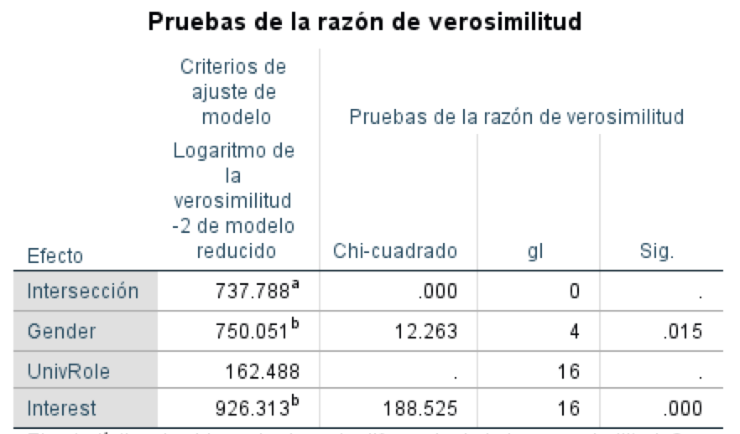
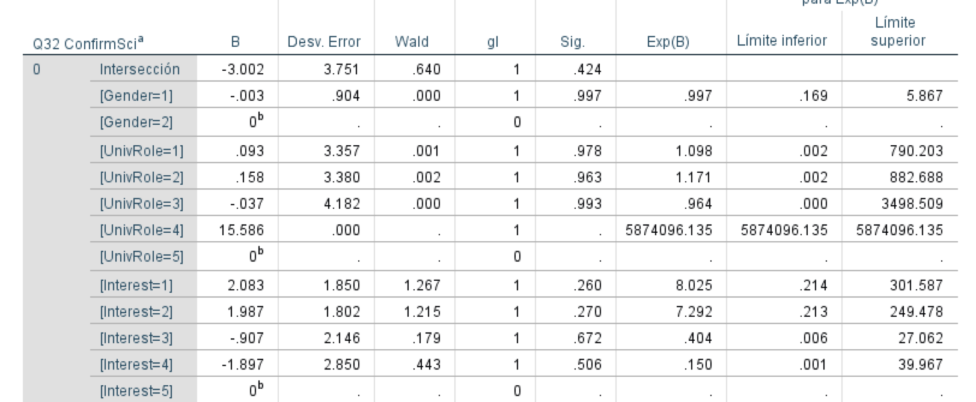
 |  |  |  |  |  |  |  |  |  |  |  |  |  |  |  |  |  |  |  |  |  |  |  |  |  |  |  |  |  |  |  |  |  |  |  |  |  |  |  |  |  |  |  |  |  |  |  | Predicciones: estimaciones parámetro |  |  | Seleccionado (en negrito) entre factores: Q16, Q33, Gender, Role, Interes, Registr Donación, Blood Donor
 |  |  |  |  |  |  |  |  |  |  |  |  |  |  |  |  |  |  |  |  |  |  |  |  |  |  |  |  |  |  |  |  |  |  |  |  |  |  |  |  |  |  |  |  |  |  |  |  |  |  |  | F*; Contr 0.997
 |  |  |  |  |  |  |  |  |  |  |  |  |  |  |  |  |  |  |  |  |  |  |  |  |  |  |  |  |  |  |  |  |  |  |  |  |  |  |  |  |  |  |  |  |  |  |  |  |  |  |  | Roles 1, 2, 3 *; Contrib 2,1,3
 |  |  |  |  |  |  |  |  |  |  |  |  |  |  |  |  |  |  |  |  |  |  |  |  |  |  |  |  |  |  |  |  |  |  |  |  |  |  |  |  |  |  |  |  |  |  |  |  |  |  |  | Interes, 3 NS; Contr. 0.4
 |  |  |  |  |  |  |  |  |  |  |  |  |  |  |  |  |  |  |  |  |  |  |  |  |  |  |  |  |  |  |  |  |  |  |  |  |  |  |  |  |  |  |  |  |  |  |  |  |  |  |  | Interes 1, 2 NS; Contribu: 8,7

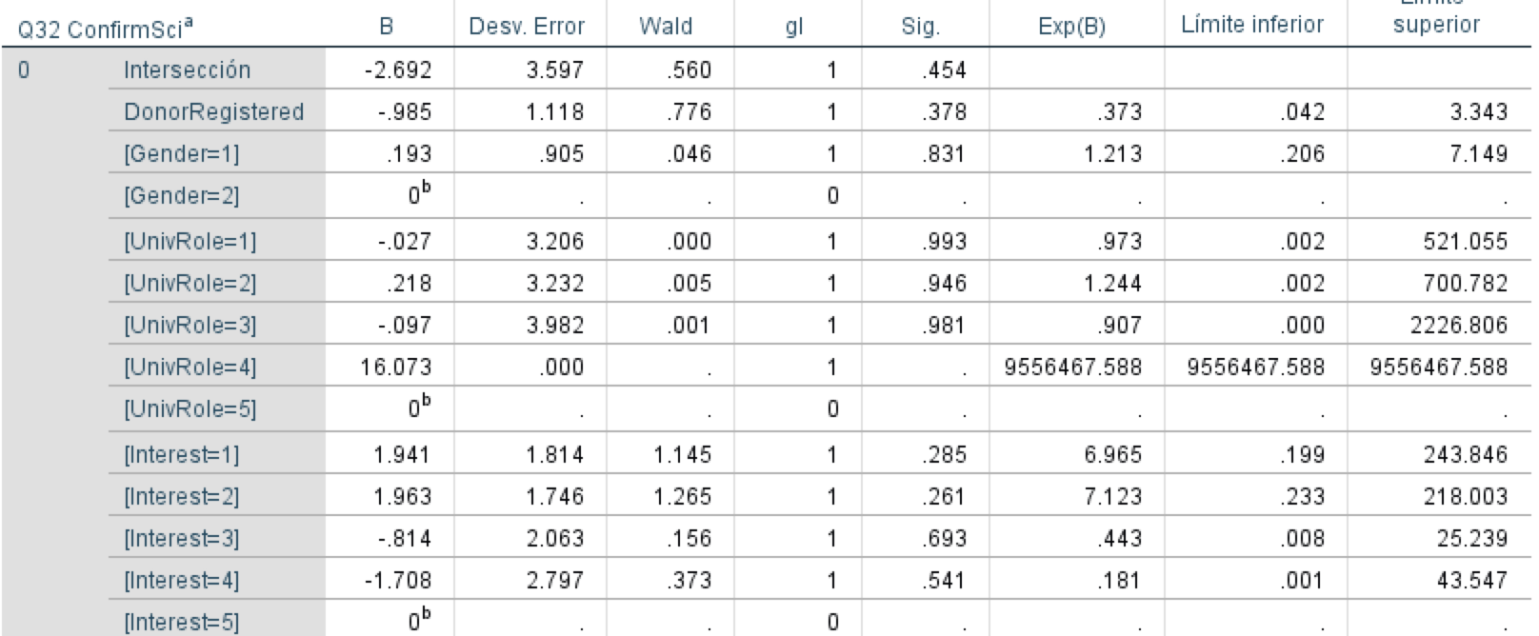
 |  |  |  |  |  |  |  |  |  |  |  |  |  |  |  |  |  |  |  |  |  |  |  |  |  |  |  |  |  |  |  |  |  |  |  |  |  |  |  |  |  |  |  |  |  |  |  | Predicciónes: estimación parámetro
 |  |  |  |  |  |  |  |  |  |  |  |  |  |  |  |  |  |  |  |  |  |  |  |  |  |  |  |  |  |  |  |  |  |  |  |  |  |  |  |  |  |  |  |  |  |  |  | modelo o |  | gender F *, 1.2; univRole; 1, 3, 2*: 2, 1, 3; Interés: 3*2, 1 |  |  | Menos: technical male
 |  |  |  |  |  |  |  |  |  |  |  |  |  |  |  |  |  |  |  |  |  |  |  |  |  |  |  |  |  |  |  |  |  |  |  |  |  |  |  |  |  |  |  |  |  |  |  |  |  |  |  |  |  | DonorReg: NS; pequeña contrib

PD-Cronbach
211113 | n = 143 | wessanet | http://www.wessa.net/rwasp_cronbach.wasp
Wessa P. (2021), Cronbach alpha (v1.0.6) in Free Statistics Software (v1.2.1), Office for Research Development and Education, URL https://www.wessa.net/rwasp_cronbach.wasp/

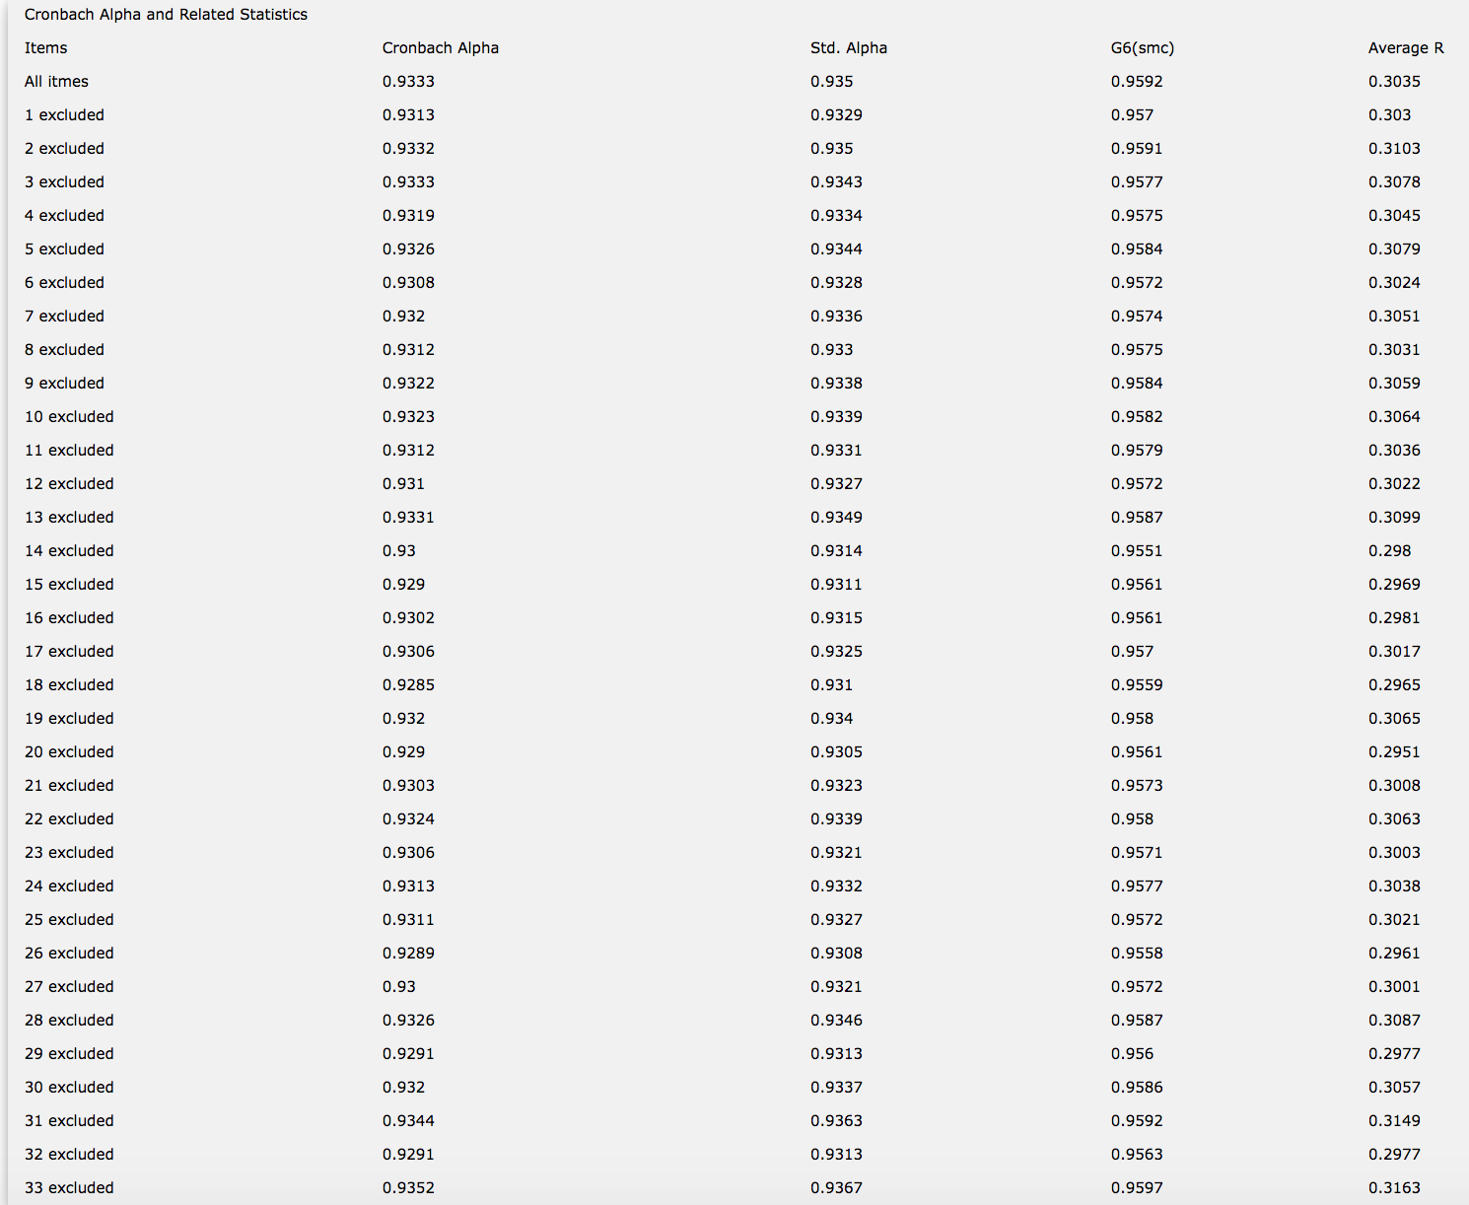
 |  |  |  | Alfa Crohbach, n = 143
 |  |  |  | highest | -Q33 | 0.9352
 |  |  |  | 2nd highest | -Q31 | 0.9344
 |  |  |  | 3rd highest | all | 0.9333

